GPU VS CPU
GPU VS CPU

Обучение нейросети на GPU
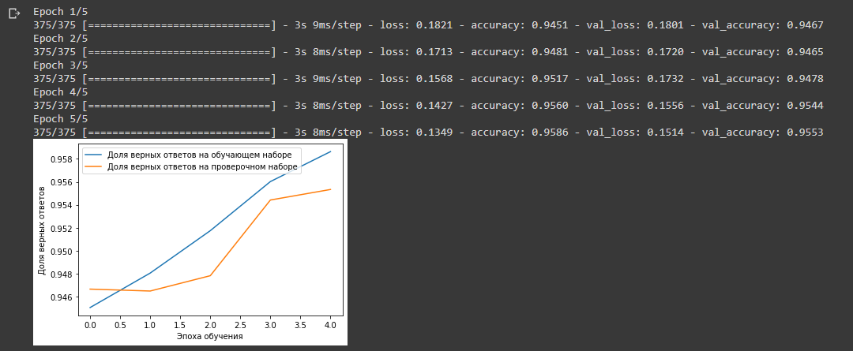

Обучение нейросети на CPU

Последний эксперимент не получилось провести из-за отсутствия возможности выбрать CPU в колабе. Я знаю, что на CPU обучать н.с. медленнее, чем на GPU. Это связано с тем, что GPU хорошо работает с дробными числами, а CPU - с целыми.
При обучении нейронных сетей идет работа с вероятностями, которые выражаются дробными числами.

